Top变量WOE
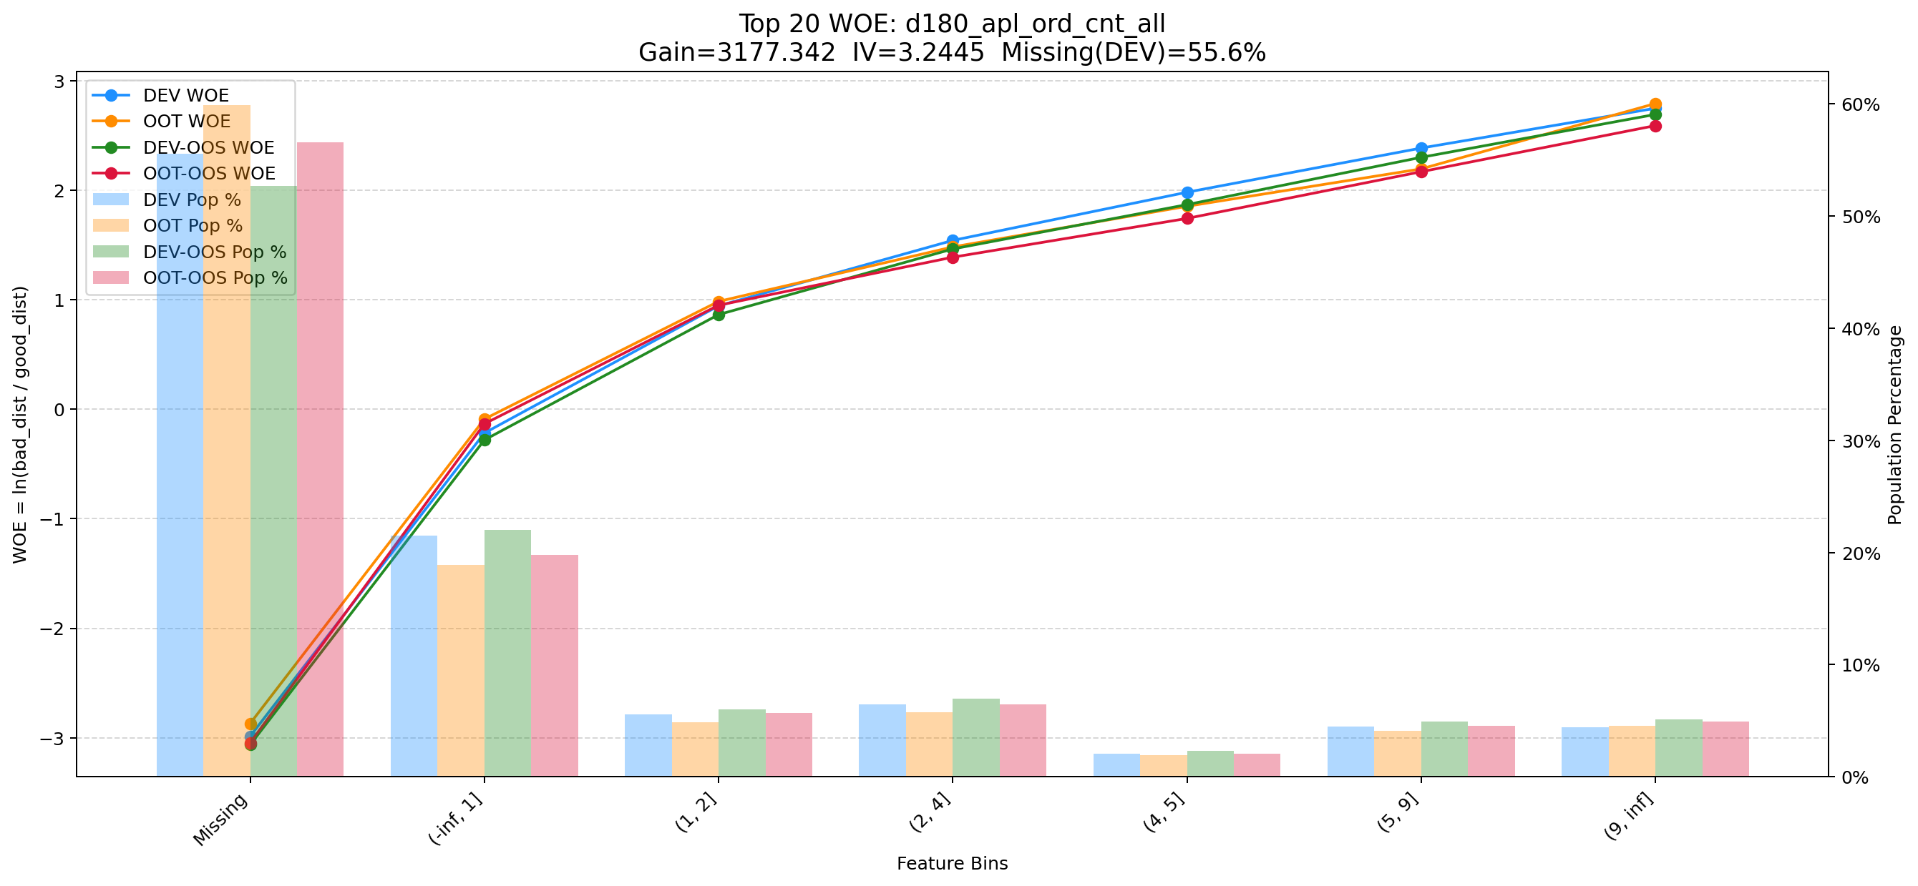
Top 1: d180_apl_ord_days_cnt
项目 | 内容
Gain | 257599.581
Base split | DEV
IV | 3.379
Missing rate | 0.567
Image | 001_d180_apl_ord_days_cnt_WOE.png

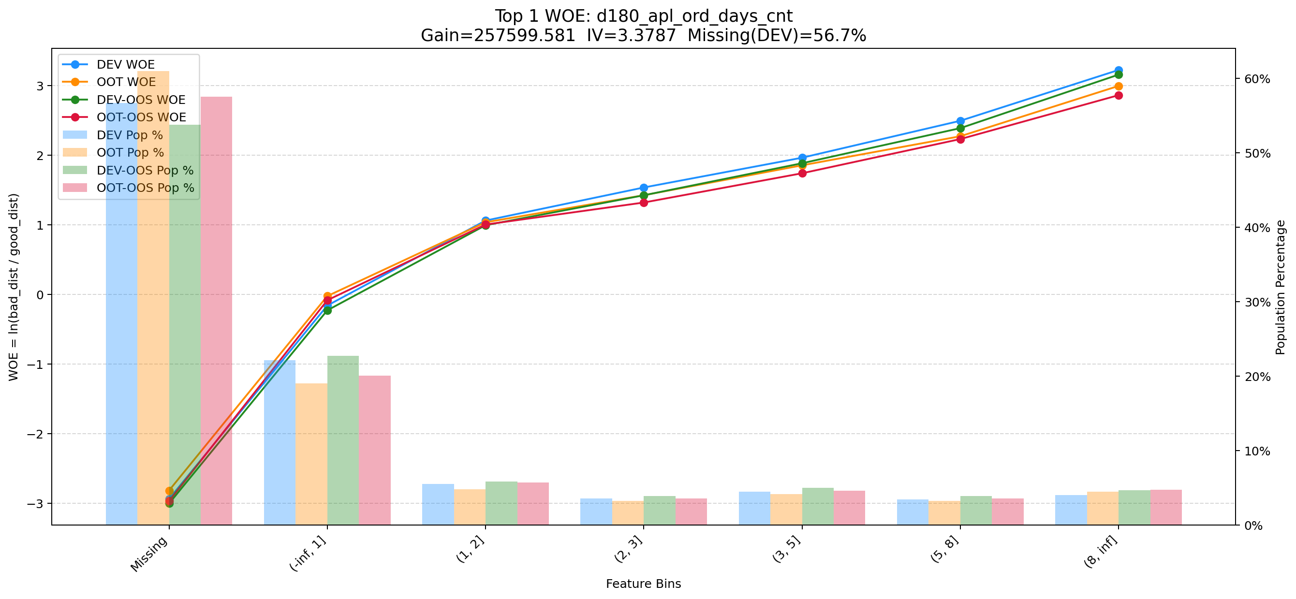

Top 2: d360_apl_ord_ddf_mdl_ord_crt_dte_min
项目 | 内容
Gain | 222628.346
Base split | DEV
IV | 3.305
Missing rate | 0.567
Image | 002_d360_apl_ord_ddf_mdl_ord_crt_dte_min_WOE.png

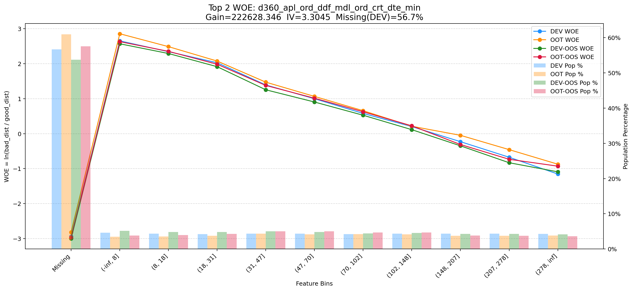

Top 3: unpaid_principal_future_light_add_heavy
项目 | 内容
Gain | 216904.913
Base split | DEV
IV | 2.356
Missing rate | 0.000
Image | 003_unpaid_principal_future_light_add_heavy_WOE.png

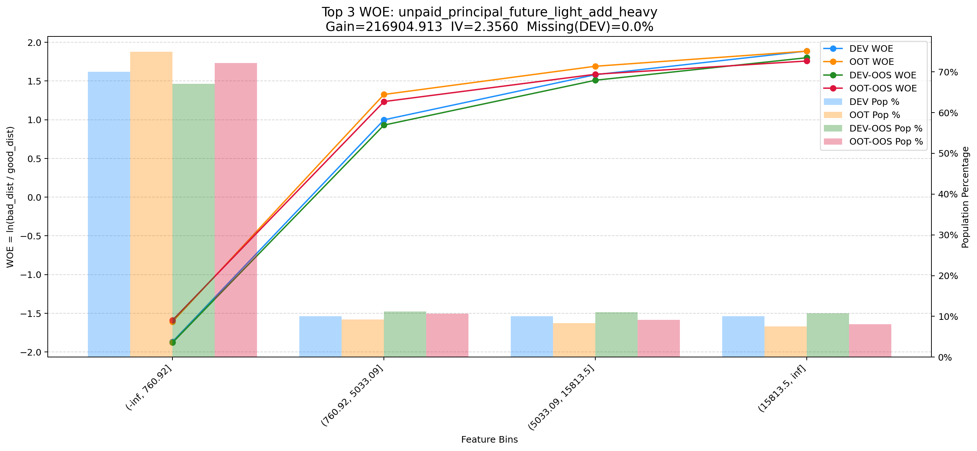

Top 4: first_day_diff_event_result_1_all
项目 | 内容
Gain | 119654.279
Base split | DEV
IV | 2.928
Missing rate | 0.000
Image | 004_first_day_diff_event_result_1_all_WOE.png

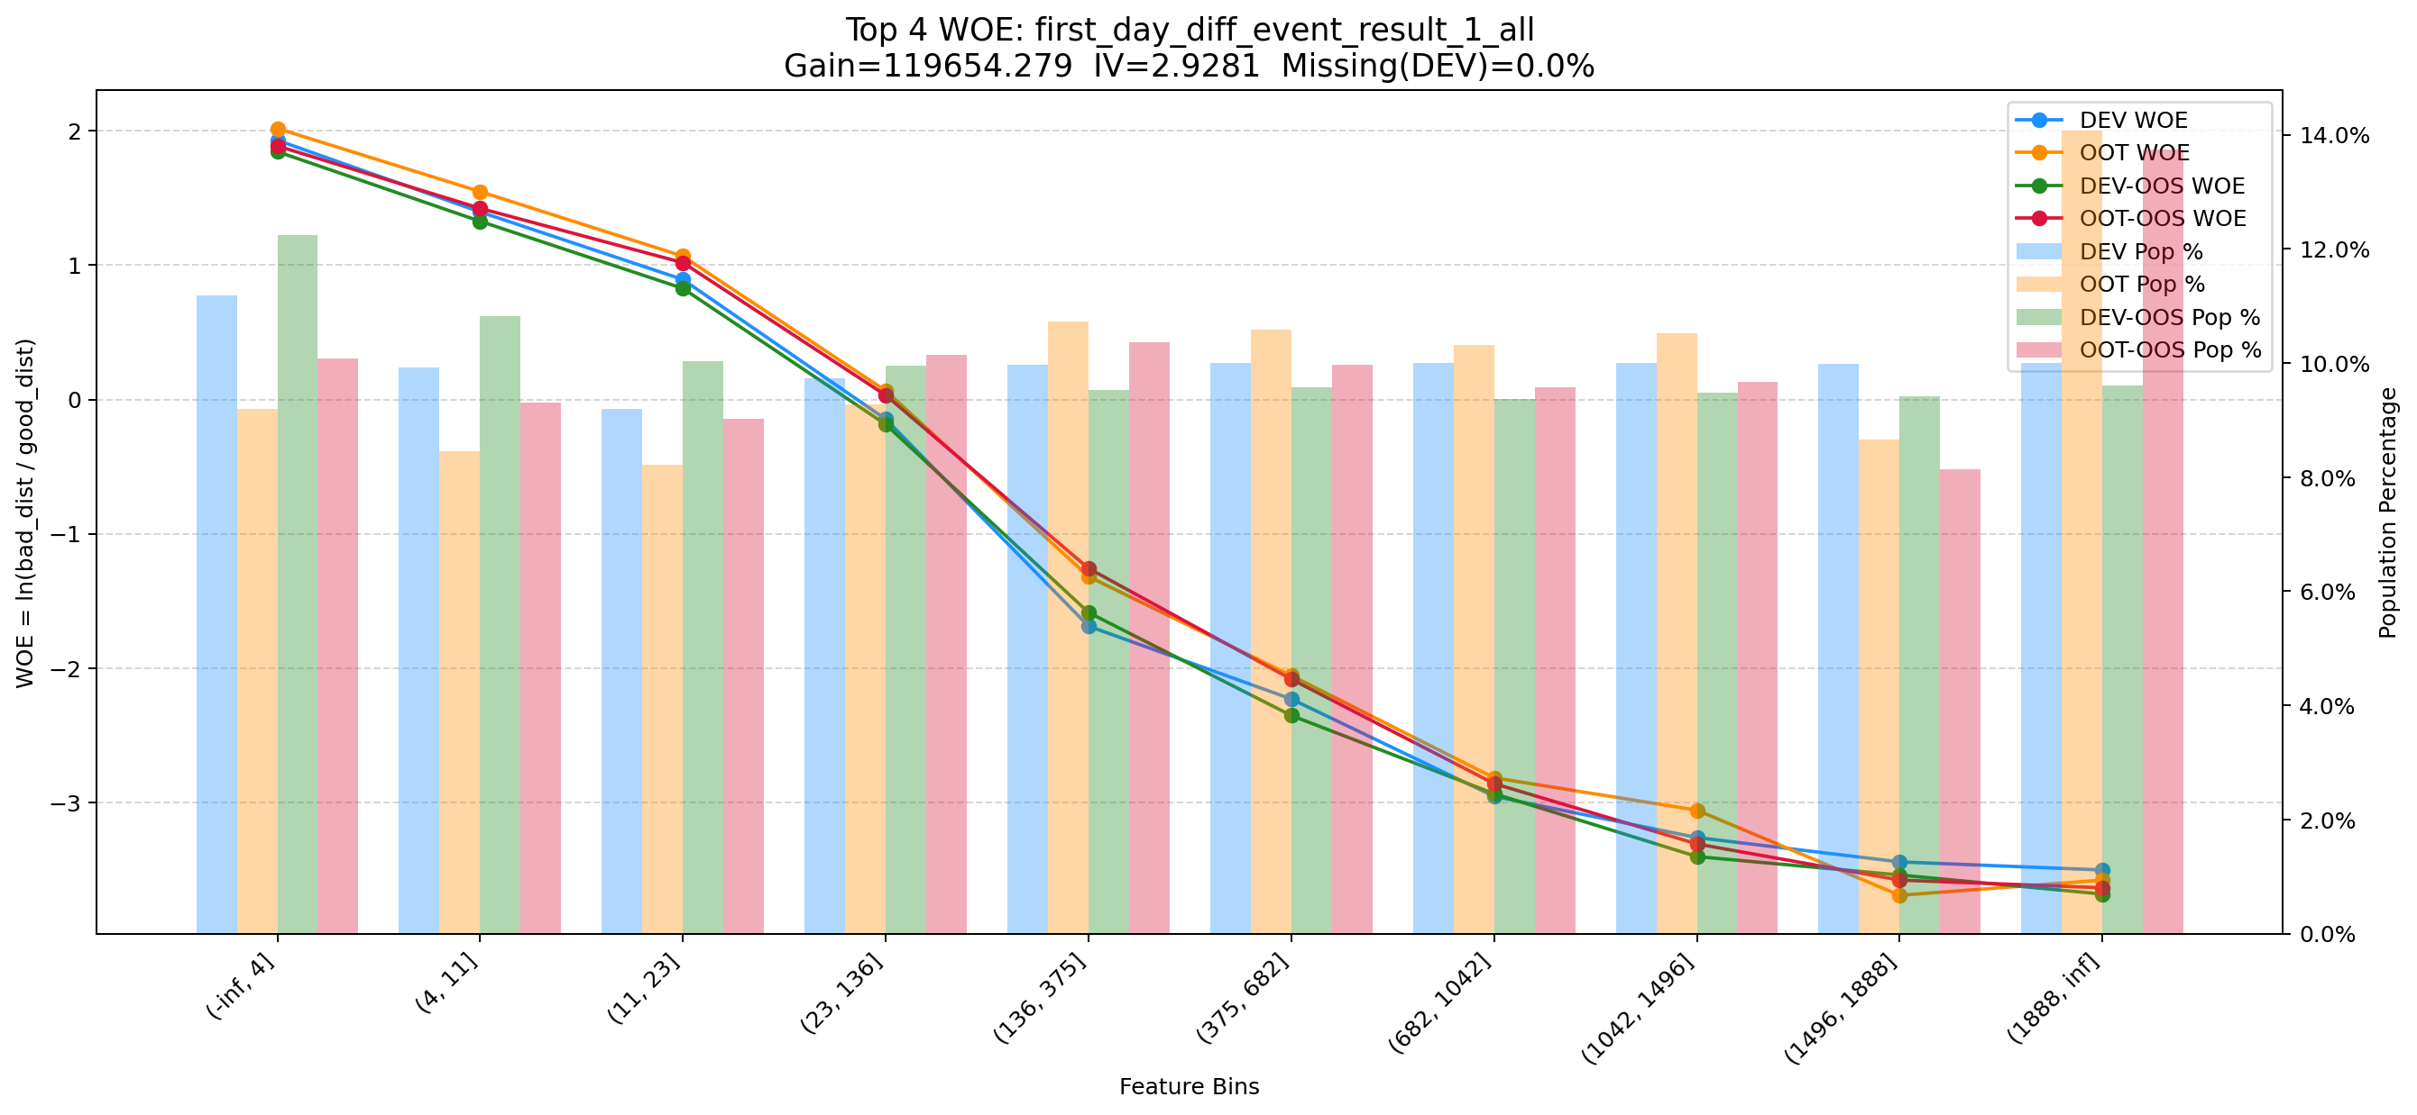

Top 5: his_360_day_csh_apl_ord_cnt_his_rto
项目 | 内容
Gain | 71424.977
Base split | DEV
IV | 2.185
Missing rate | 0.002
Image | 005_his_360_day_csh_apl_ord_cnt_his_rto_WOE.png

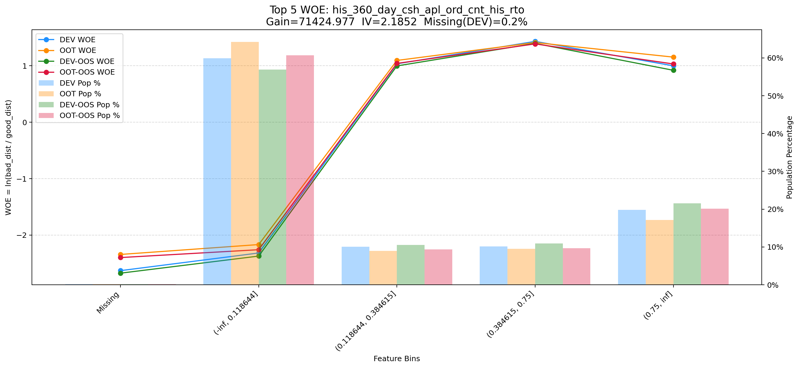

Top 6: d180_apl_ord_days_cnt_all
项目 | 内容
Gain | 36352.430
Base split | DEV
IV | 3.272
Missing rate | 0.556
Image | 006_d180_apl_ord_days_cnt_all_WOE.png

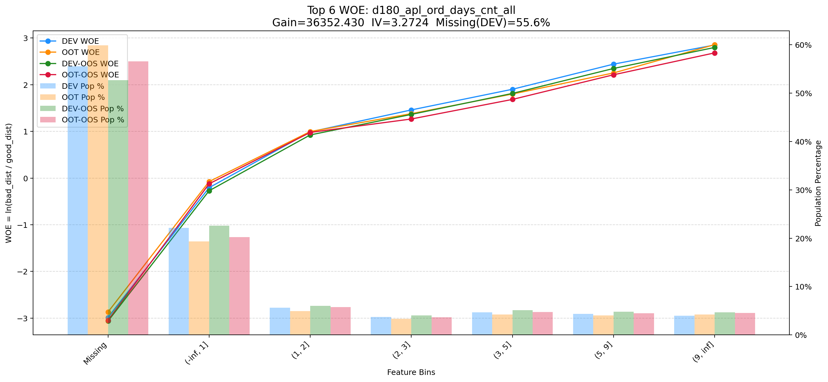

Top 7: pge_id_cnt_90d
项目 | 内容
Gain | 16902.269
Base split | DEV
IV | 1.689
Missing rate | 0.000
Image | 007_pge_id_cnt_90d_WOE.png

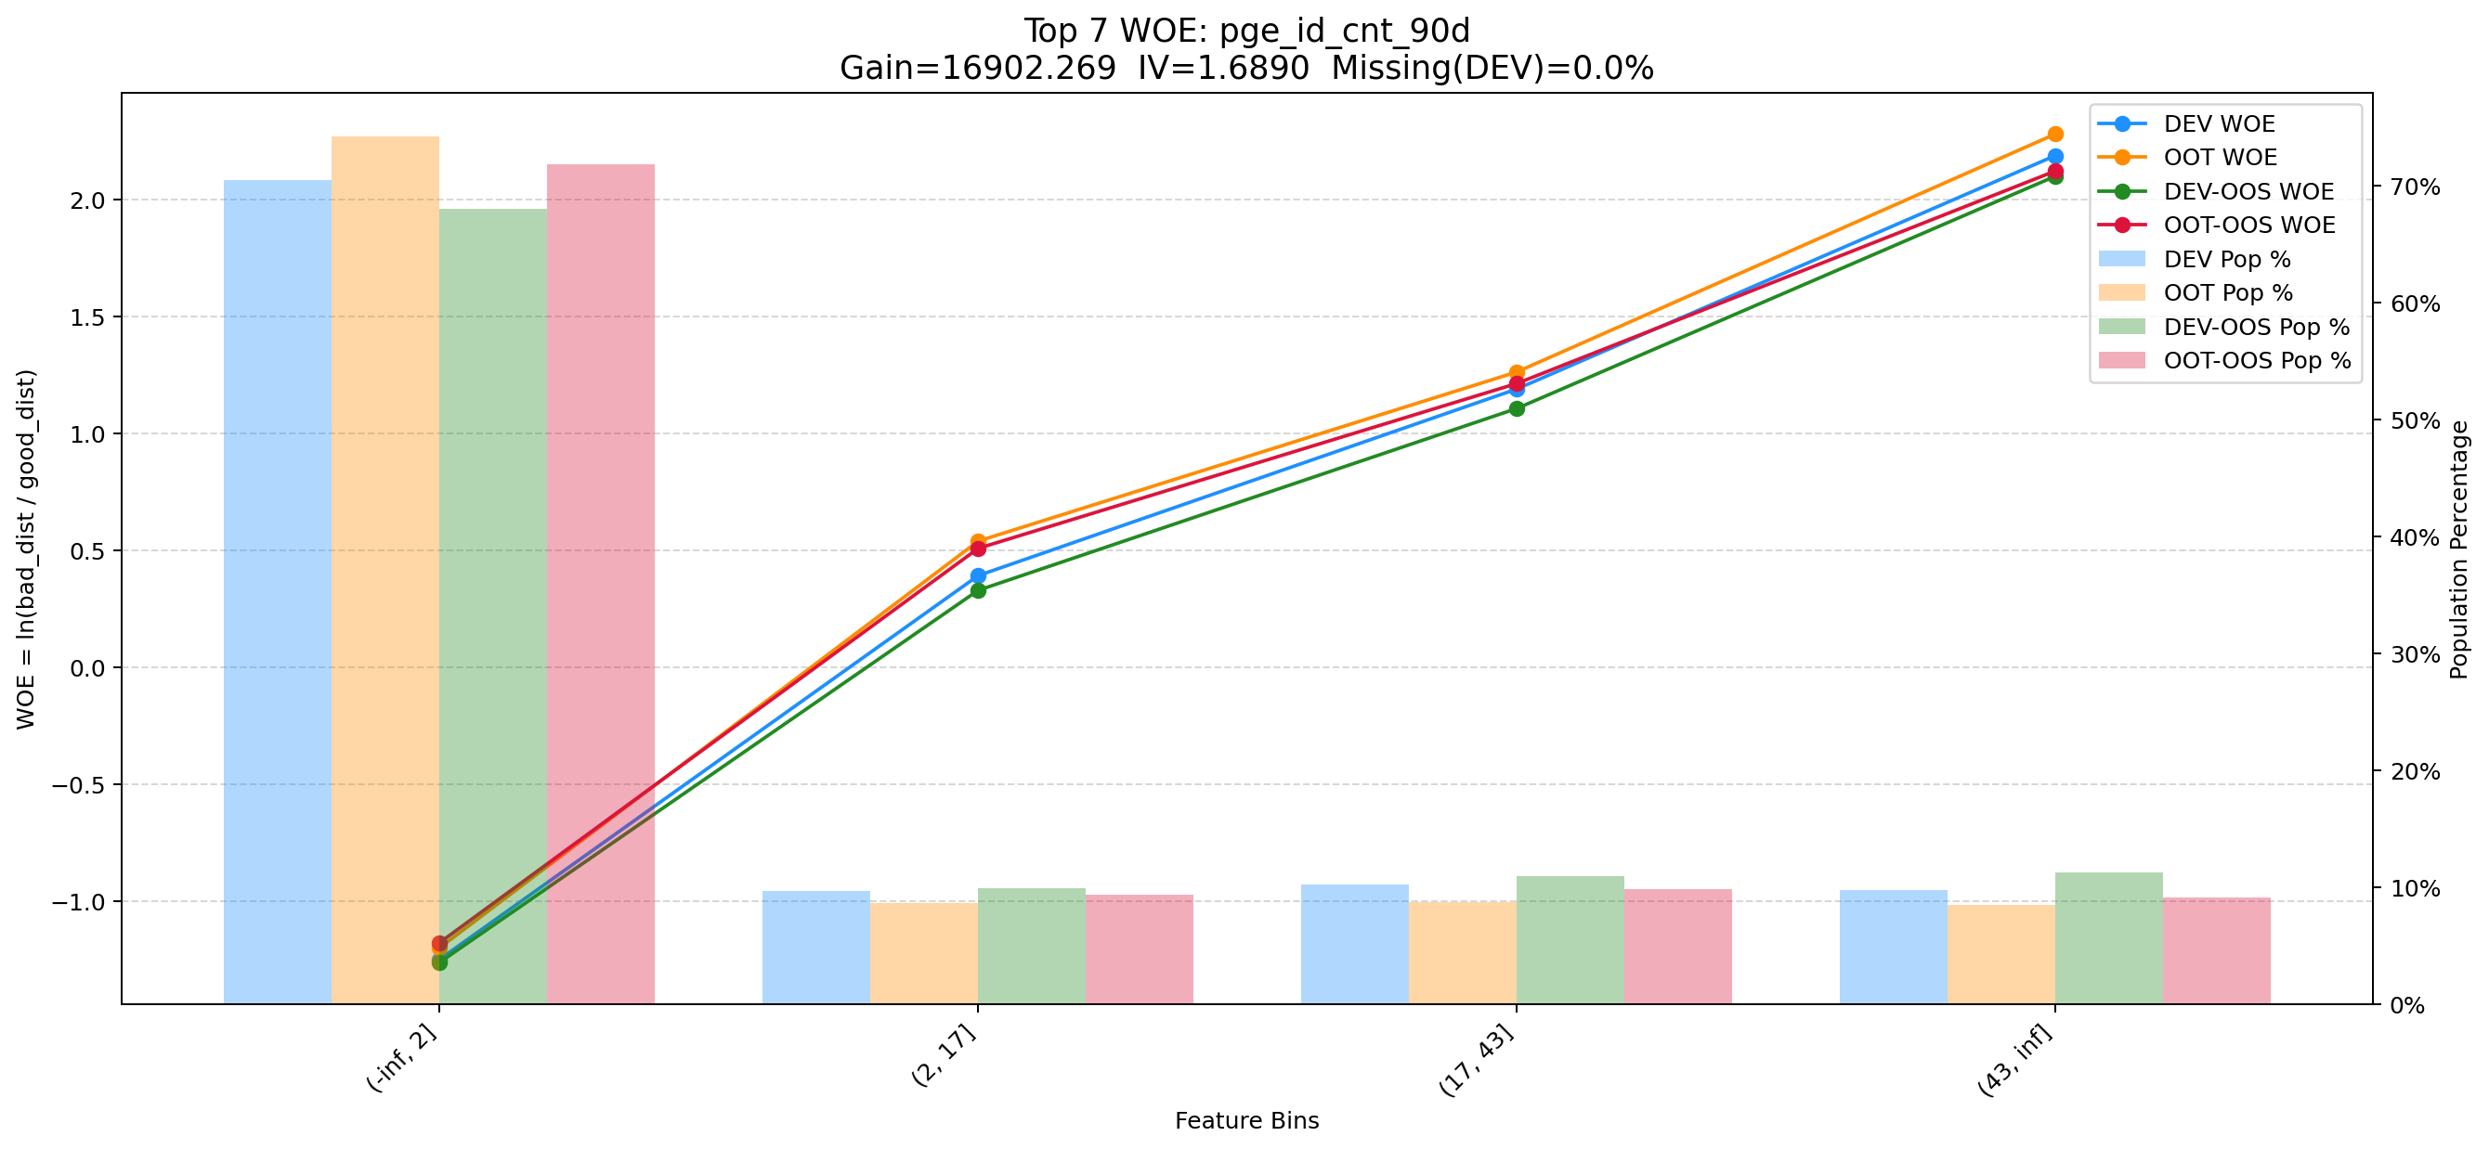

Top 8: cnt_avg_ord_span_30d
项目 | 内容
Gain | 10121.111
Base split | DEV
IV | 1.712
Missing rate | 0.873
Image | 008_cnt_avg_ord_span_30d_WOE.png

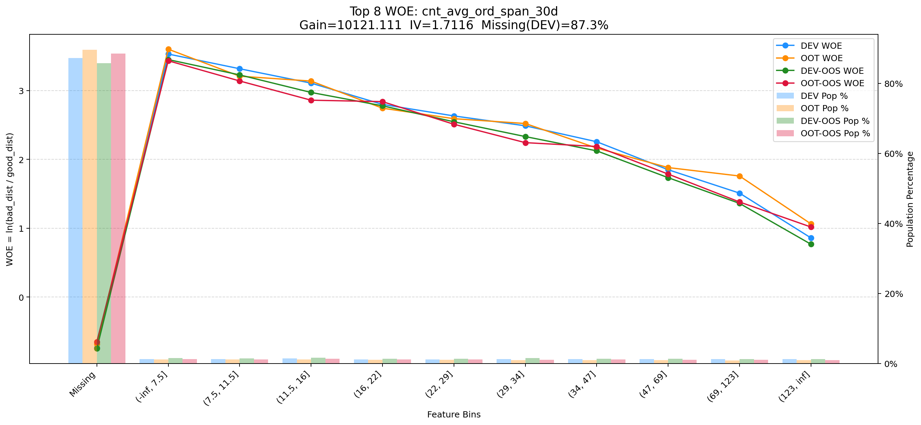

Top 9: d30_apl_ord_days_cnt
项目 | 内容
Gain | 8528.531
Base split | DEV
IV | 2.980
Missing rate | 0.567
Image | 009_d30_apl_ord_days_cnt_WOE.png

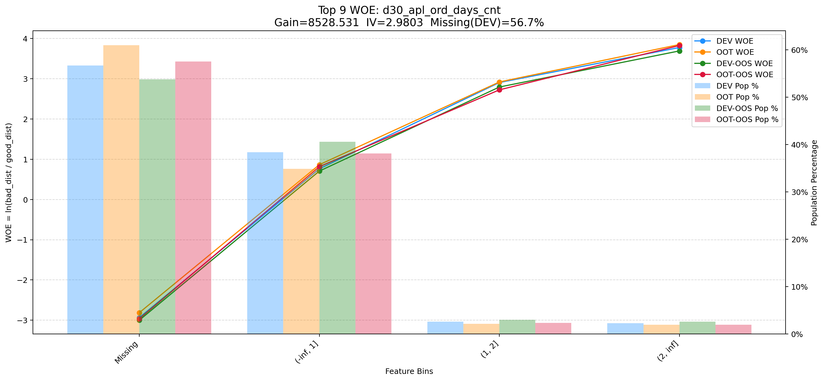

Top 10: ord_apl_avg_prc_amt_720_day_per_mth
项目 | 内容
Gain | 7991.131
Base split | DEV
IV | 1.643
Missing rate | 0.000
Image | 010_ord_apl_avg_prc_amt_720_day_per_mth_WOE.png

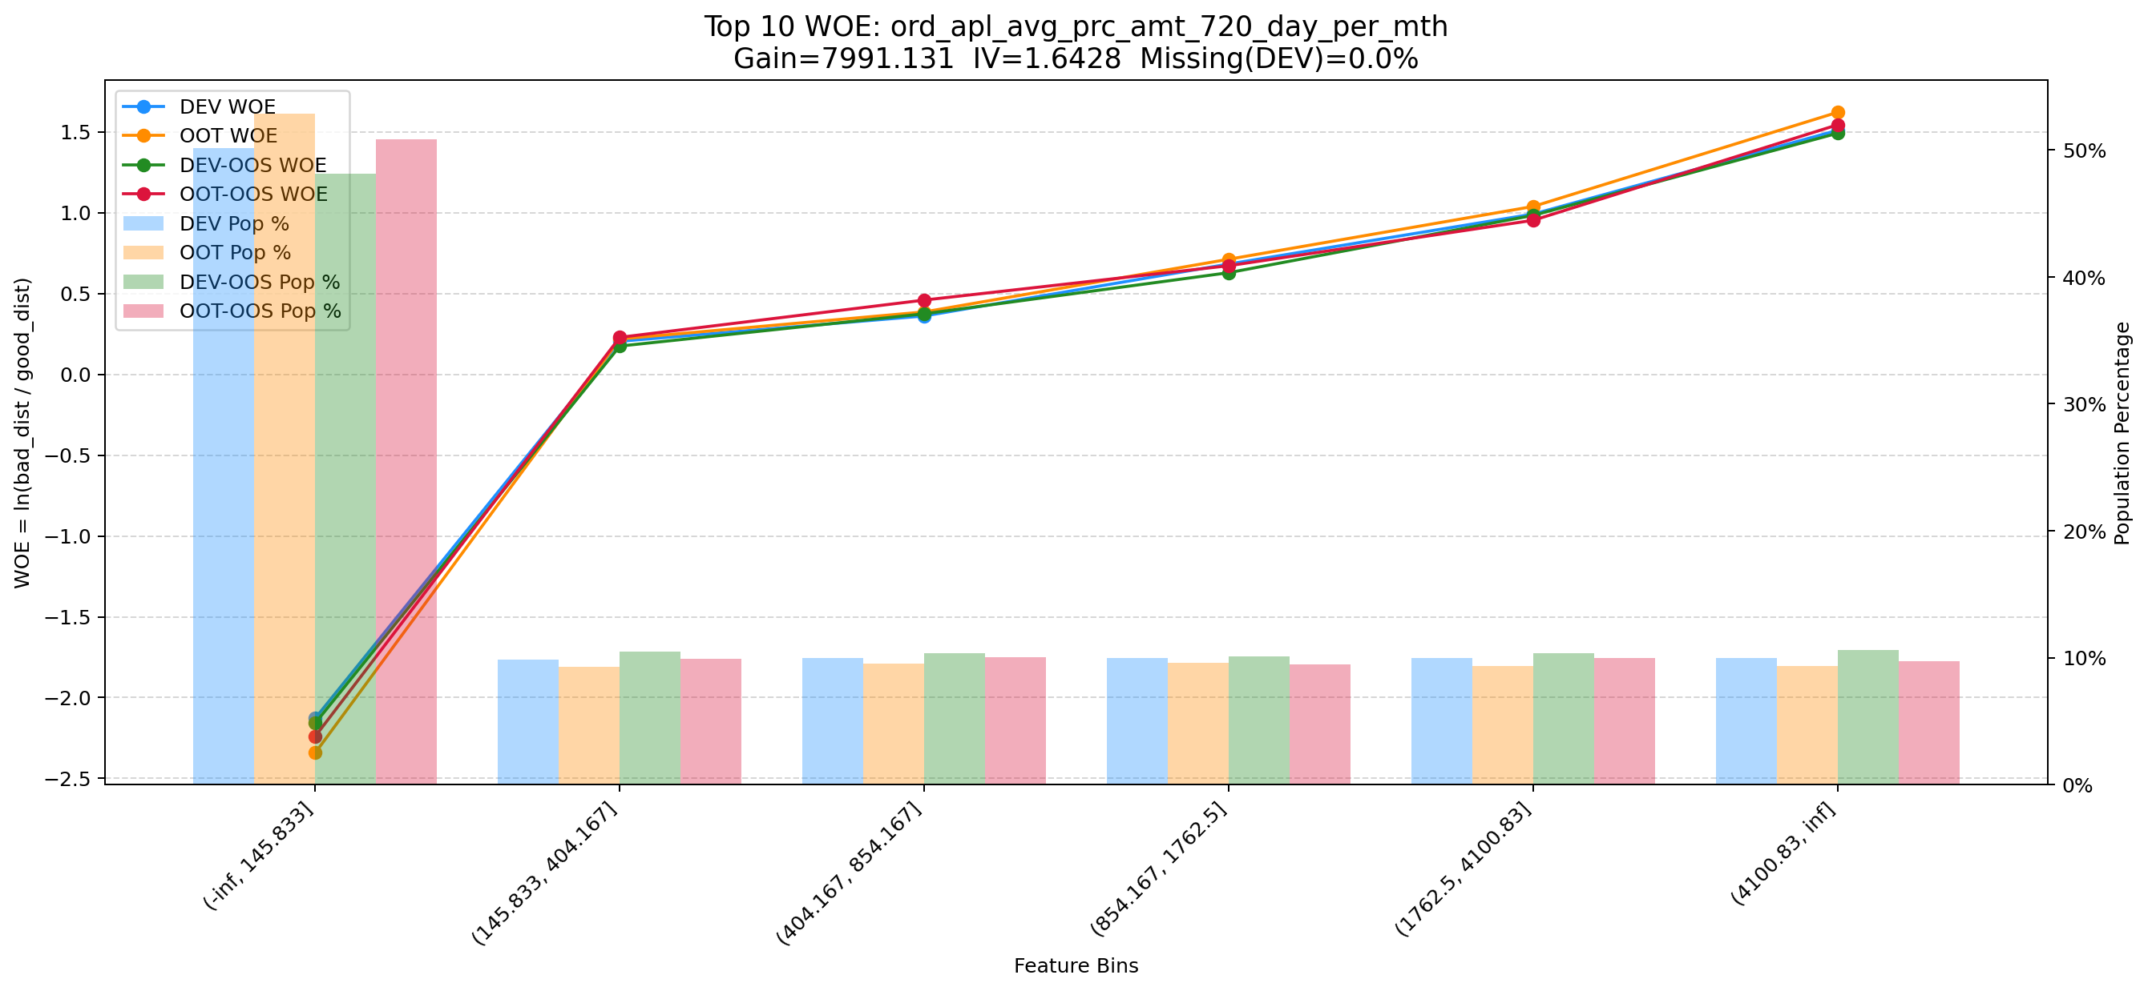

Top 11: ddf_mdl_max_dau_dt_90d
项目 | 内容
Gain | 5985.376
Base split | DEV
IV | 1.696
Missing rate | 0.692
Image | 011_ddf_mdl_max_dau_dt_90d_WOE.png

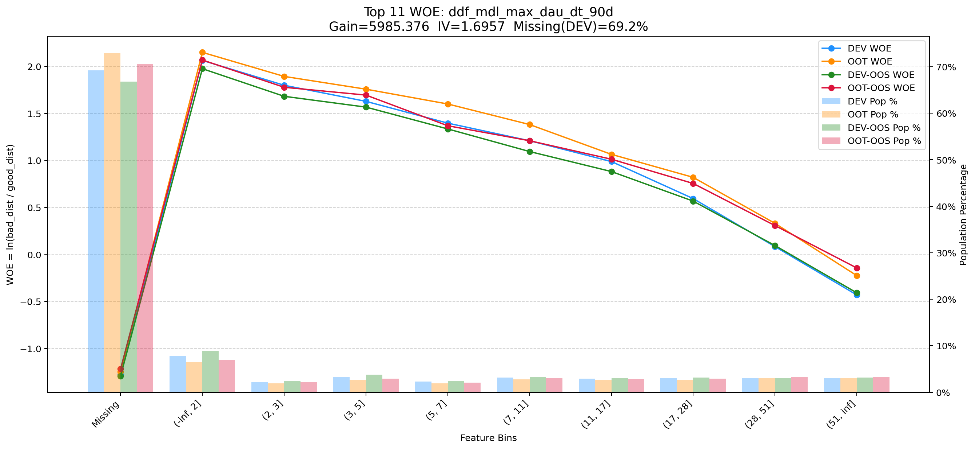

Top 12: min_rsk_lmt_rate_3m_bt_ch
项目 | 内容
Gain | 5949.128
Base split | DEV
IV | 2.752
Missing rate | 0.634
Image | 012_min_rsk_lmt_rate_3m_bt_ch_WOE.png

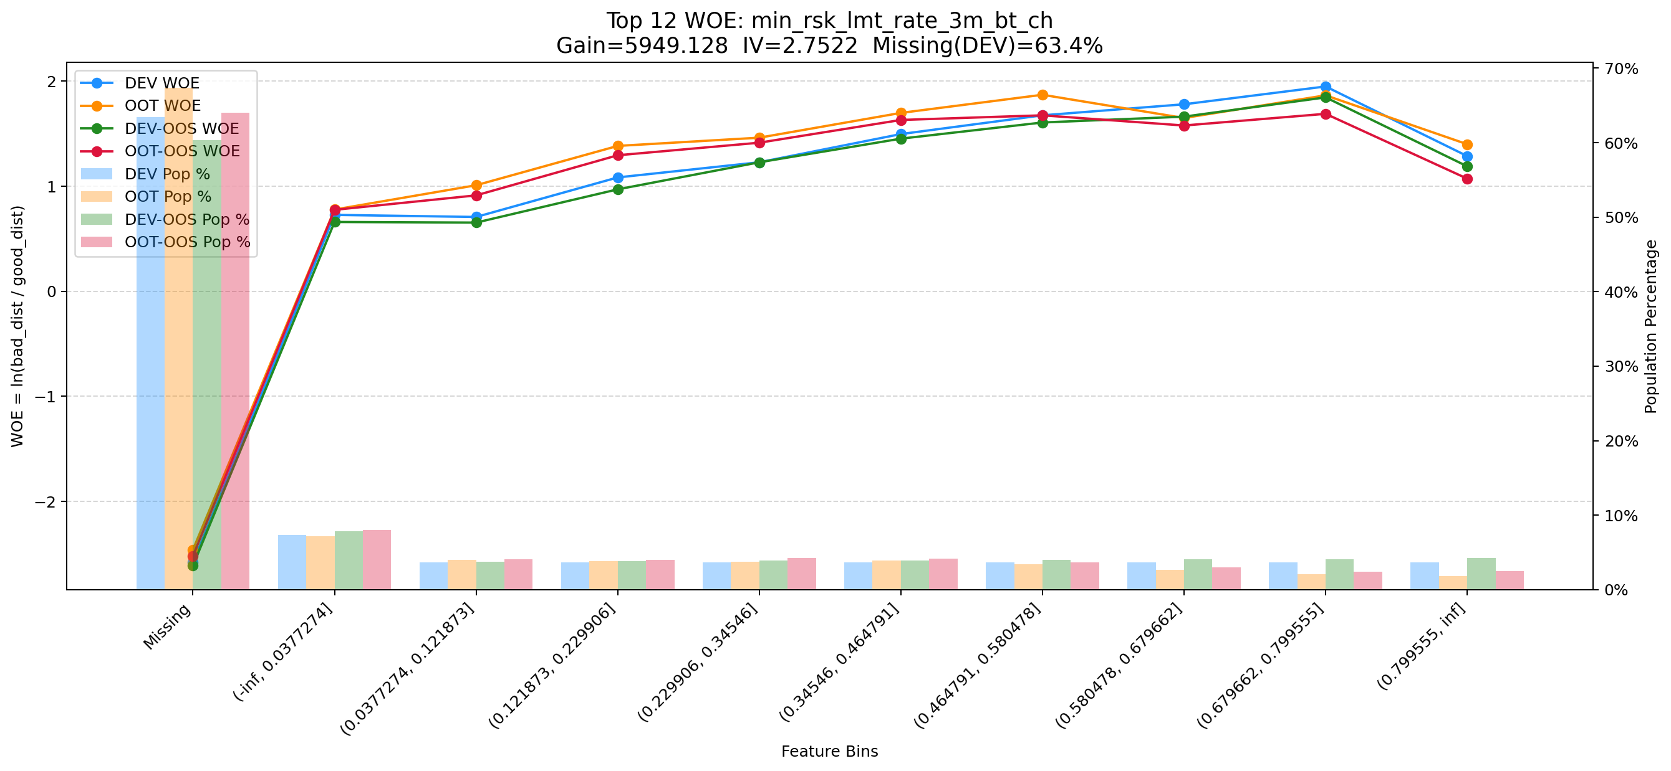

Top 13: clk_cnt_14d
项目 | 内容
Gain | 5132.669
Base split | DEV
IV | 1.391
Missing rate | 0.000
Image | 013_clk_cnt_14d_WOE.png

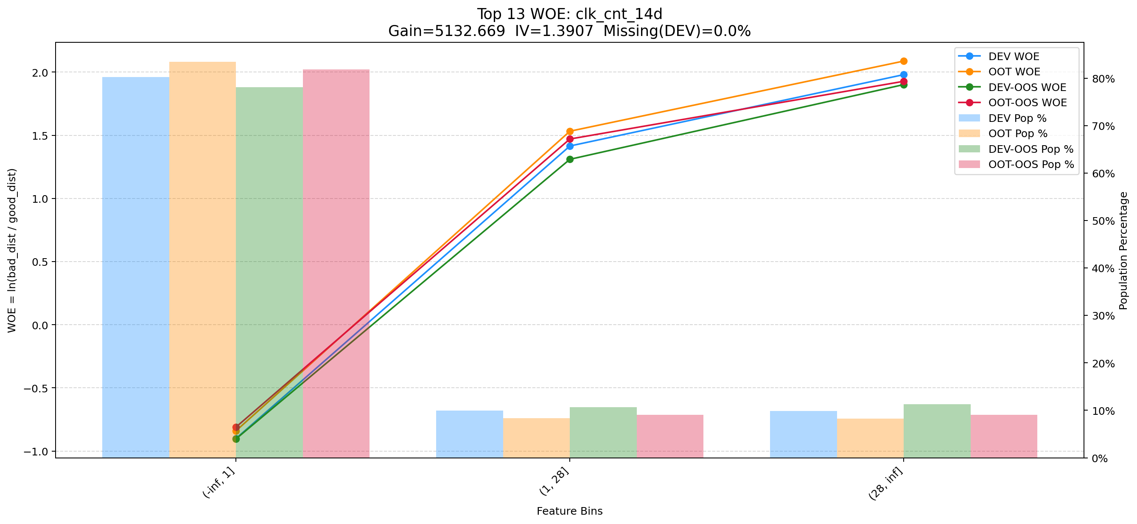

Top 14: first_day_diff_event_result_0_event_type_loan_all
项目 | 内容
Gain | 4516.729
Base split | DEV
IV | 1.405
Missing rate | 0.395
Image | 014_first_day_diff_event_result_0_event_type_loan_all_WOE.png

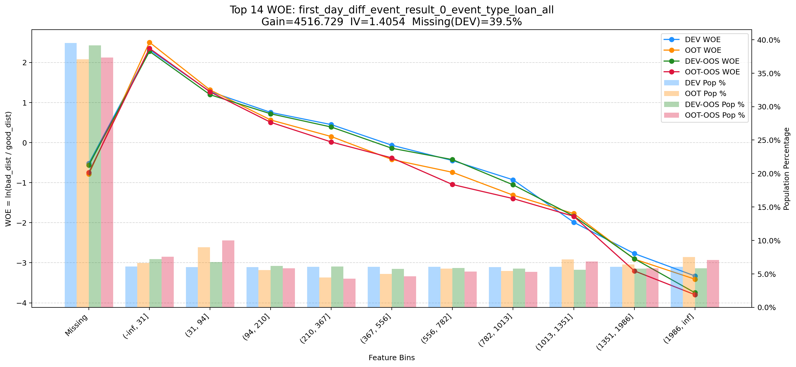

Top 15: rsi_abf_1y_inter_1m
项目 | 内容
Gain | 4472.686
Base split | DEV
IV | 2.546
Missing rate | 0.536
Image | 015_rsi_abf_1y_inter_1m_WOE.png

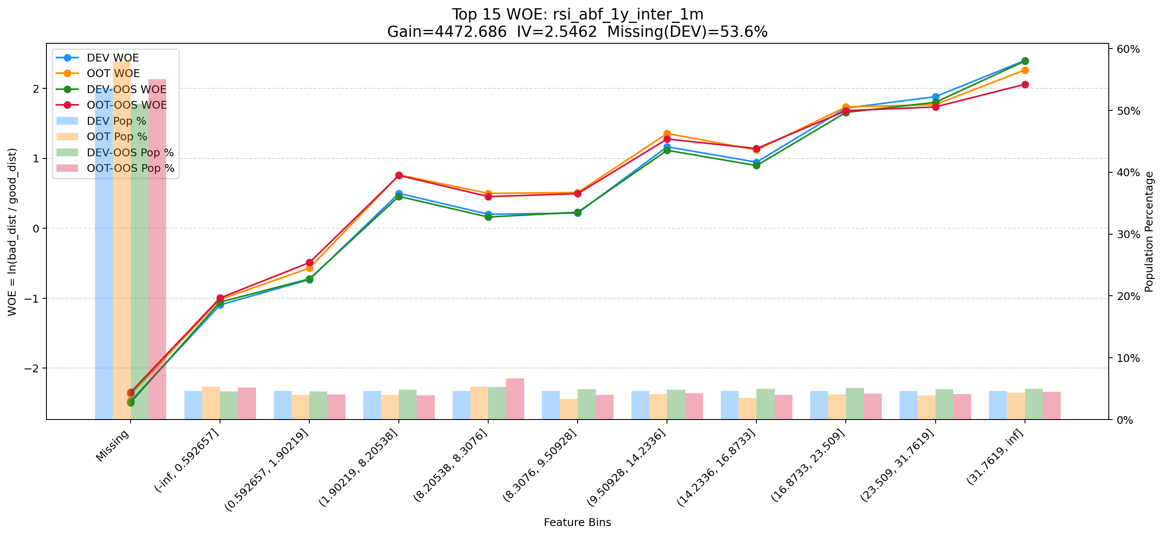

Top 16: his_30d_app_str_ctn_v2
项目 | 内容
Gain | 4451.834
Base split | DEV
IV | 1.811
Missing rate | 0.688
Image | 016_his_30d_app_str_ctn_v2_WOE.png

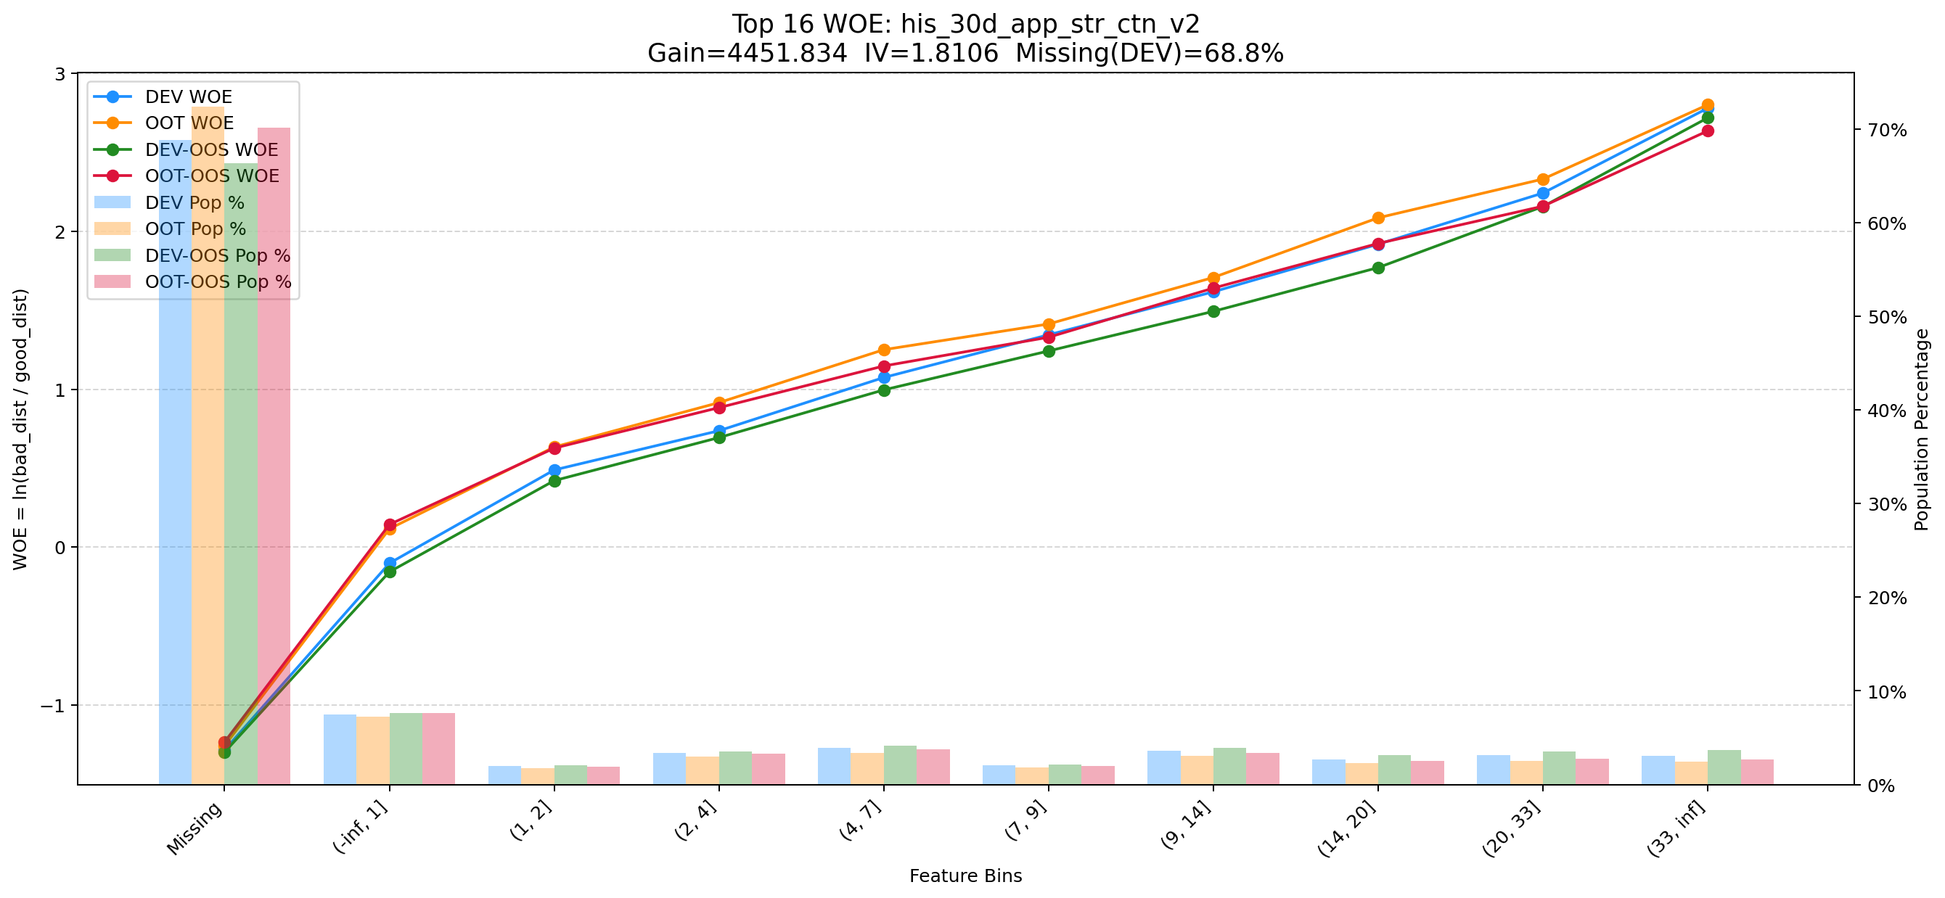

Top 17: rsk_avl_lmt_ch_les_10000_cnt_12m
项目 | 内容
Gain | 4002.517
Base split | DEV
IV | 3.052
Missing rate | 0.553
Image | 017_rsk_avl_lmt_ch_les_10000_cnt_12m_WOE.png

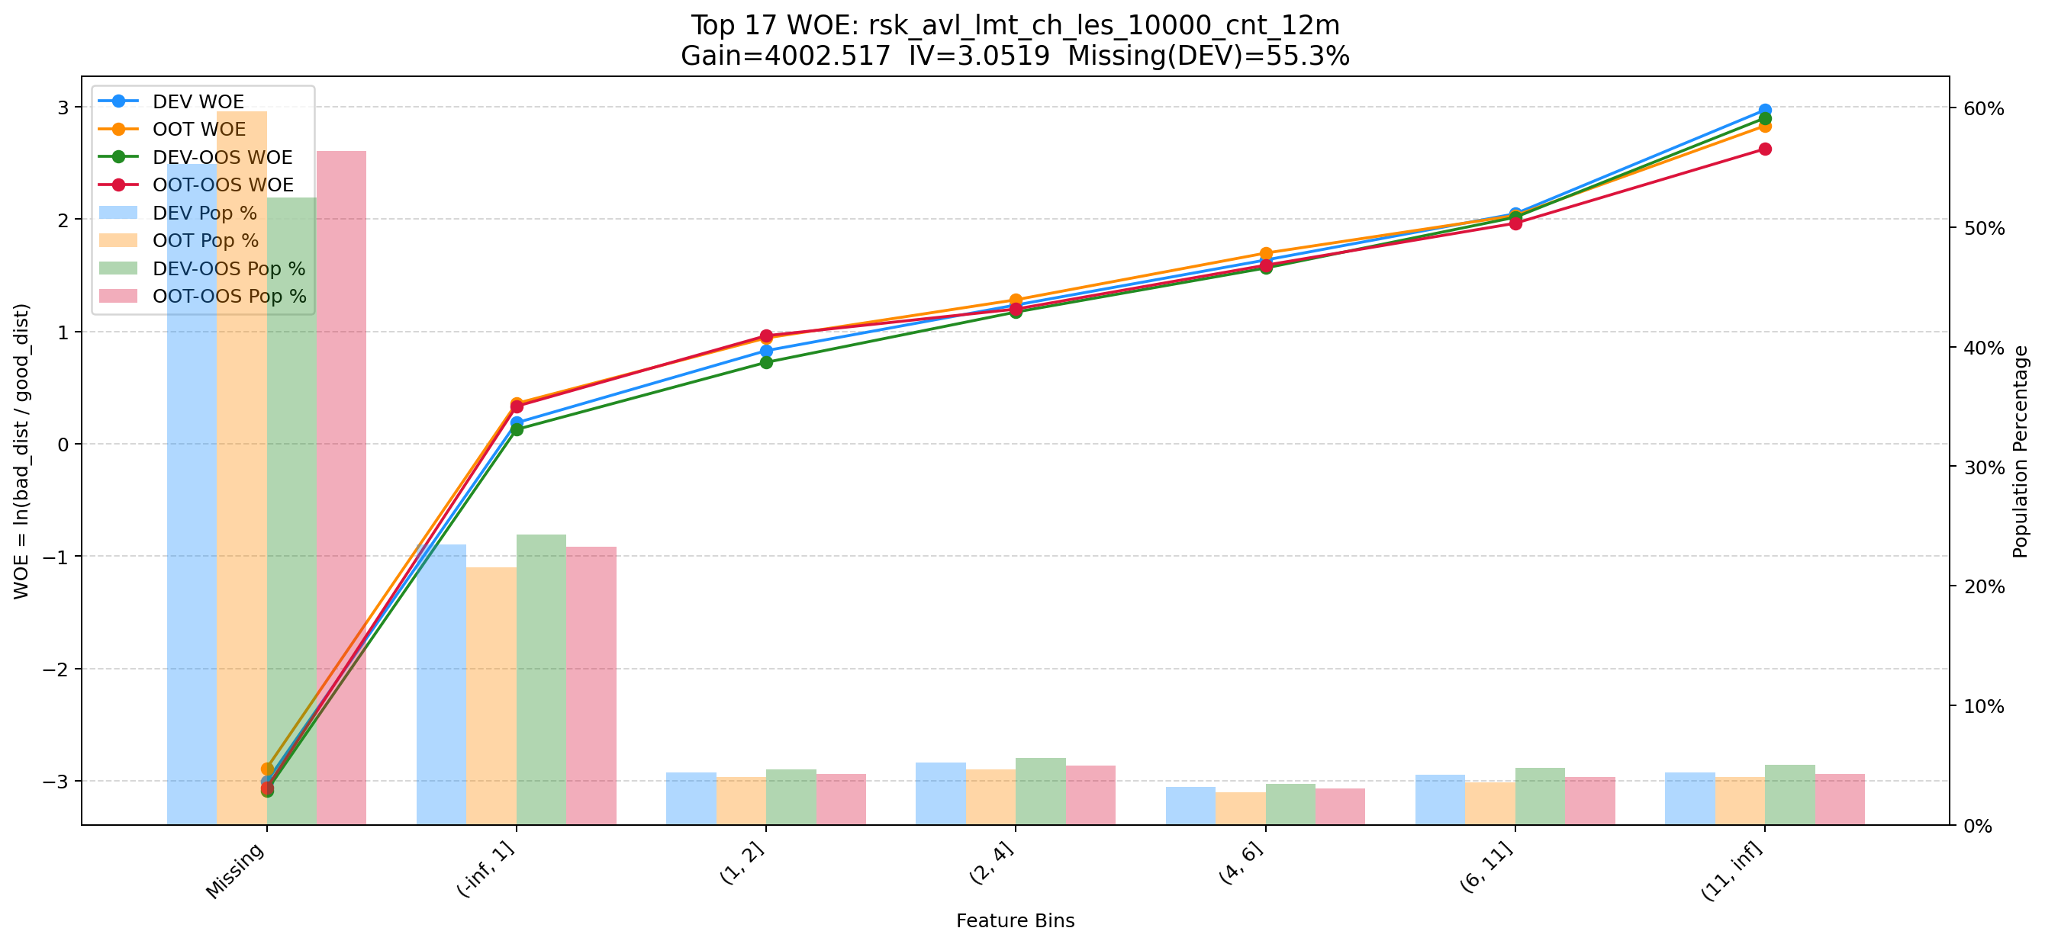

Top 18: pst_ord_apl_suc_max_prc_amt_180_day
项目 | 内容
Gain | 3894.209
Base split | DEV
IV | 1.725
Missing rate | 0.000
Image | 018_pst_ord_apl_suc_max_prc_amt_180_day_WOE.png

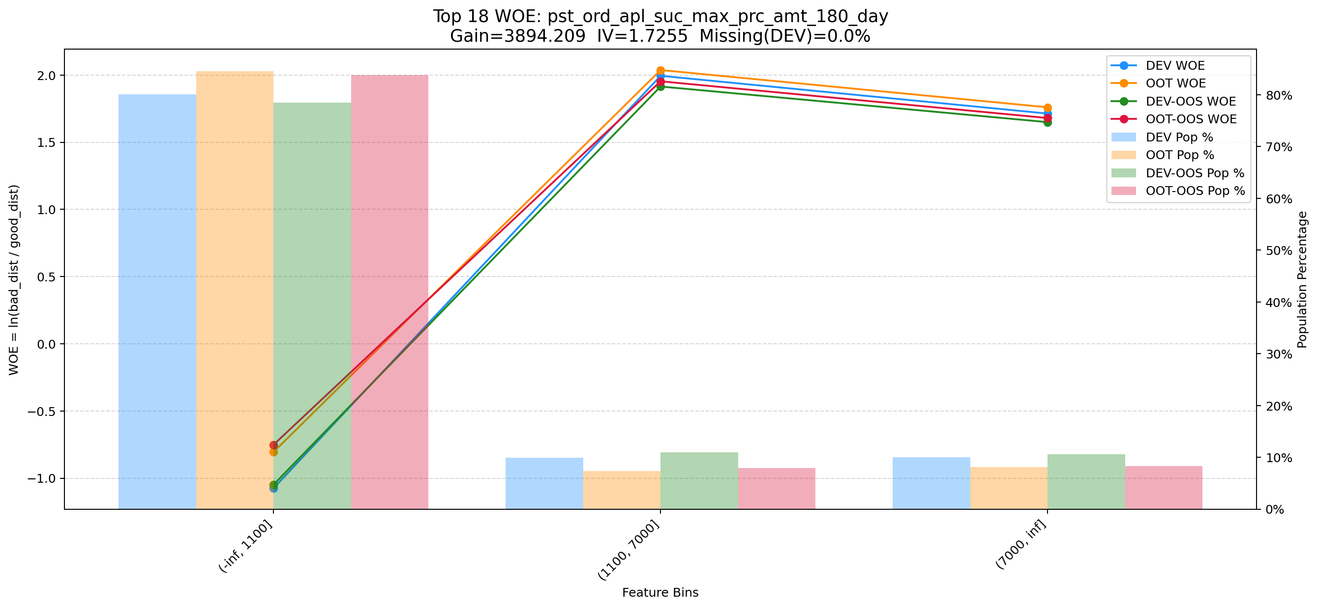

Top 19: avg_avl_lmt_lft_rep_prc_3m_cash_1m
项目 | 内容
Gain | 3364.890
Base split | DEV
IV | 2.343
Missing rate | 0.693
Image | 019_avg_avl_lmt_lft_rep_prc_3m_cash_1m_WOE.png

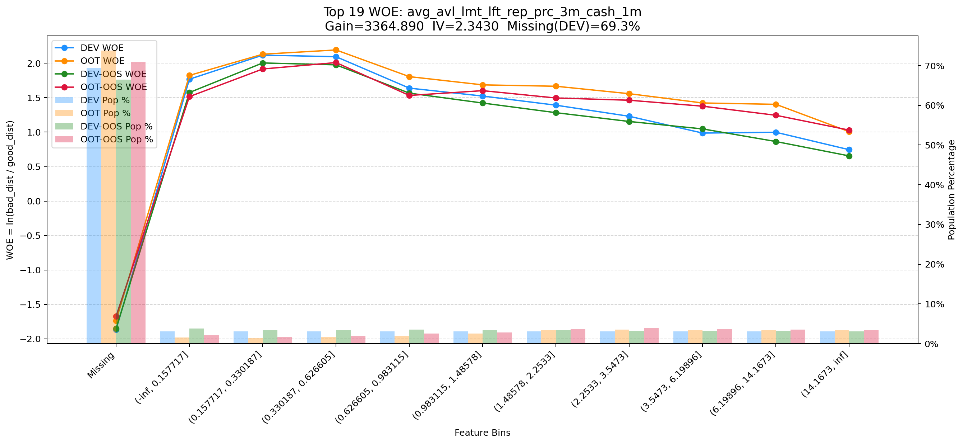

Top 20: d180_apl_ord_cnt_all
项目 | 内容
Gain | 3177.342
Base split | DEV
IV | 3.244
Missing rate | 0.556
Image | 020_d180_apl_ord_cnt_all_WOE.png

